Beschreibung
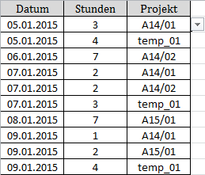
Kurzbeschreibung

Es wird gezeigt, wie mit Hilfe von VBA in einer Zelle mit Gültigkeitsliste (Datenüberprüfung) nach der Auswahl eines Werts der Zellinhalt durch eine Formel ersetzt wird. Das Ziel dabei ist, dass Änderungen in der Gültigkeitsliste sich automatisch auf die bereits ausgefüllten Zellen auswirken. | 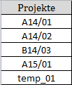

Beispiel

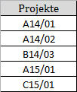
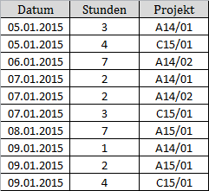
In nebenstehender Tabelle wurden Stunden für ein Projekt erfasst. Die Zellen für die Eingabe des Projekt-Codes sind dabei mit einer Drop-Down-Liste der gültigen Eingaben hinterlegt (Datenüberprüfung).
Nach der Eingabe der Daten wurde das vorläufige Projekt temp_01 verabschiedet und erhielt den Code C15/01, der in der Gültigkeitstabelle anstelle der vorläufigen Bezeichnung eingetragen wurde.
Diese Änderung wirkt sich auf die Erfassungstabelle aus, da diese in der Projekt-Spalte anstelle eines Werts Zellbezüge enthält.

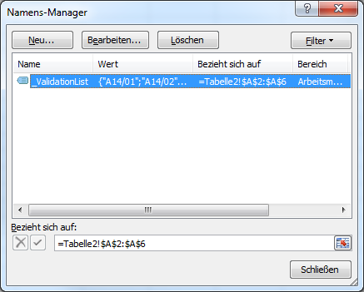
Vorgehensweise

Zuerst wird eine Gültigkeitsliste für die Datenüberprüfung angelegt. Diese Liste erhält einen Bereichsnamen (im Beispiel "_ValidationList").

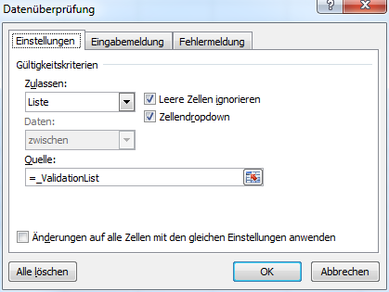
Anschließend wird die Datenüberprüfung der Eingabezellen für den Projektcode eingerichtet.

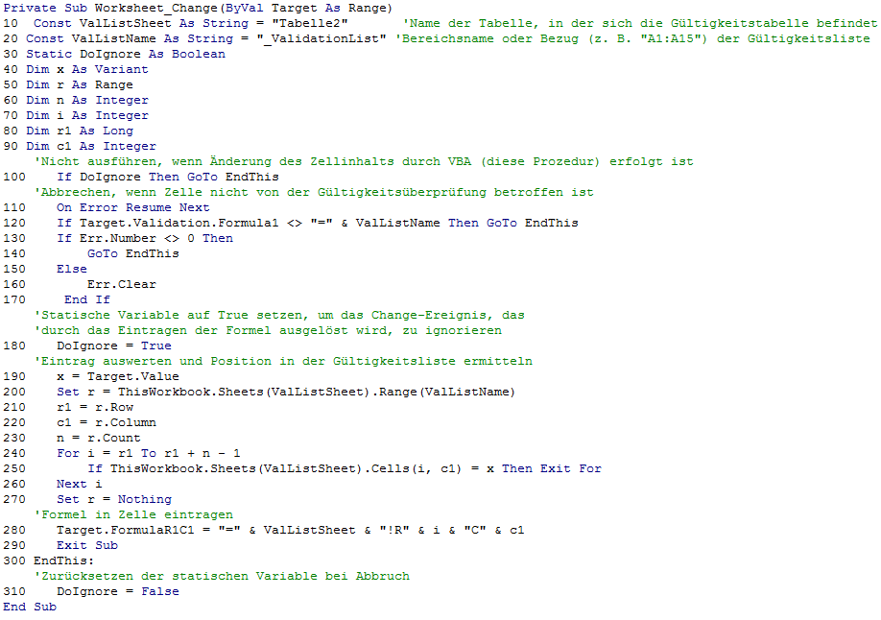
Schließlich muss für das Arbeitsblatt für die Eingaben (hier: "Tabelle1") der VBA-Code für das Worksheet-Change-Ereignis eingegeben werden (zum VBA Projekt gelangt man mit [Alt]+[F11]).

Einige Erläuterungen zur VBA-Prozedur

Die Prozedur wird ausgelöst, wenn Zellen des Arbeitsblatts geändert werden (Worksheet-Change-Ereignis). Dabei ist das Argument Target die geänderte Zelle.

Am Anfang der Prozedur müssen der Name des Arbeitsblatts, in dem sich die Gültigkeitsliste befindet, und der Bezug oder der Name der Gültigkeitsliste als Konstanten eingegeben werden. (Zeilen 10, 20)

Da das Ereignis auch eintritt, wenn die Zelle durch VBA verändert wird, muss die Ausführung unterdrückt werden, wenn VBA den Inhalt der Zelle durch eine Formel ersetzt. Dafür wird die statische Variable DoIgnore verwendet, die vor dem Eintragen der Formel auf True gesetzt wird.

Statische Variablen behalten ihren Wert nach Beenden der Prozedur. So kann beim nächsten Aufruf der Wert der Variable geprüft werden. Ist der Wert True, wurde die Änderung durch den vorigen Aufruf dieser Prozedur vorgenommen und die Verarbeitung des Ereignisses wird unterdrückt (Zeile 100).

Als nächstes wird geprüft, ob es sich bei der geänderten Zelle um eine Zelle handelt, auf die die Gültigkeitsliste angewendet wird, erkennbar am Bereichsnamen in Formula1. (Zeilen 110 - 170)

Wenn das zutrifft, wird der Inhalt der Zelle ausgewertet und dessen Position in der Gültigkeitsliste ermittelt. Außerdem wird, wie oben erwähnt, die Variable DoIgnore auf True gesetzt, um das Change-Ereignis im Anschluss an diese Prozedur zu unterdrücken. (Zeilen 190 - 270)

Aus der Position des Werts in der Gültigkeitsliste wird eine Formel generiert und in die aktuelle Zelle eingetragen. Danach wird die Prozedur velassen. (Zeilen 280, 290)

Im Falle eines Abbruchs der Routine wird die statische Variable DoIgnore auf False zurückgesetzt. (Zeilen 300, 310)

